使い方
【 建設業 原価管理（工事台帳・入出金表） 使用方法 】

① まず、「支払区分マスタ」「取引先マスタ」シートを入力します。
※「支払区分マスタ」は初期値が入っておりますが、貴社の内容によって変更してください。

② 次に、「工事台帳」シートに入力します。
日付は発生日（注文日）を、支払（予定）日はその内容を実際支払う（予定）日を入力します。小売店で現金で買った場合などは、日付と同じ日を入力します。
支払区分を選択することにより、支払金額が費用の内訳に振り分けられます。

※入力できるセルは白いセルとなります。薄グレー・薄黄色のセルは、計算式が入っております。
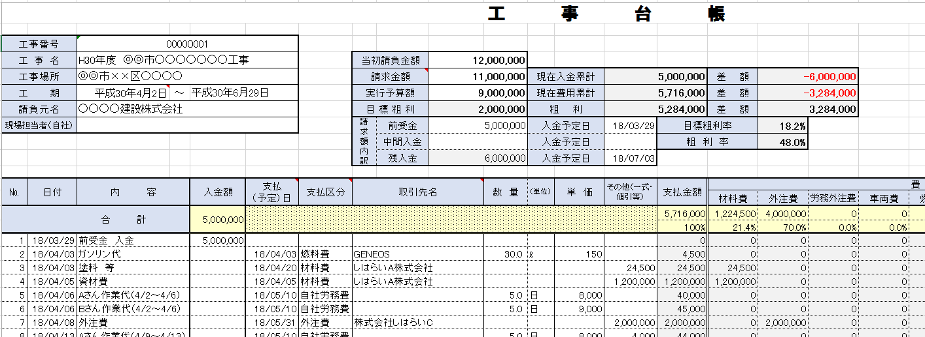

③ 「工事台帳」シートに入力後、「入出金表」「取引先別支払表」シートをご確認ください。複数の工事の一覧表になります。
「工事台帳」シートの工期の開始日より、「入出金表」「取引先別支払表」の開始年月から1年間が反映されます。
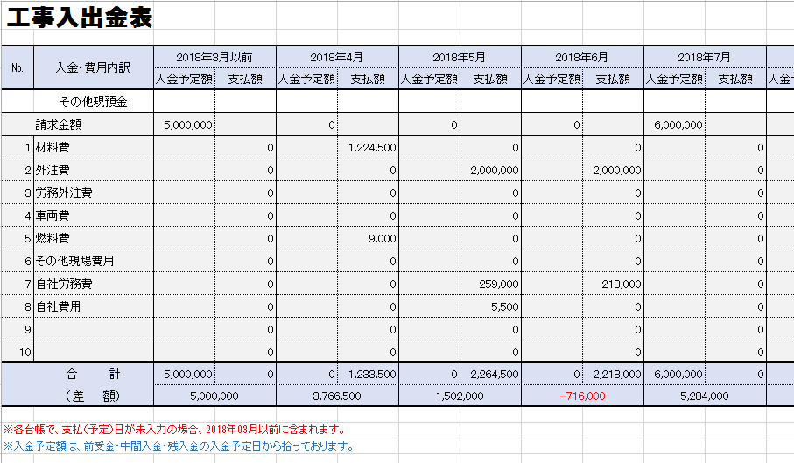

～ 省略 ～

